08.09.2021(2)
 |  | 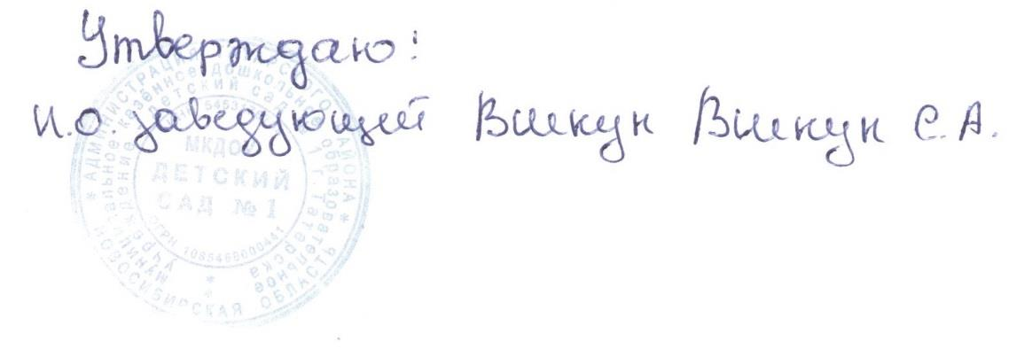

Меню

на 08.09.2021г.

Режим питания | Наименование блюда (кулинарного изделия) | Вес порции | Общий вес порций | Б | Ж | У | Ккал | Стоимость на ребенка
 |  | (с 1,5 до 3 лет) гр.
Завтрак | Каша вязкая пшенная молочная | 150 | 345 | 5.25 | 6.07 | 21.29 | 159.75 | 10.25
 | Бутерброд с повидлом | 30/15 |  | 2.26 | 3.54 | 25.99 | 144.9 | 4.46
 | Какао с молоком | 150 |  | 1 | 1.08 | 10.83 | 75 | 5.9
Второй завтрак | Сок | 100 | 100 | 0.5 | 0 | 10.1 | 42 | 6.7
Обед | Салат из картофеля с соленым огурцом и зеленым горошком | 30 | 520 | 0.6 | 4.08 | 3.15 | 52 | 3.25
 | Суп картофельный с макаронными изделиями | 150 |  | 1.61 | 1.7 | 10.29 | 62.85 | 4.52
 | Котлеты из говядины | 50 |  | 7.03 | 5.73 | 5.11 | 99.38 | 29.43
 | Сметанный соус | 30 |  | 0.3 | 1.8 | 1.1 | 22.7 | 1.77
 | Каша гречневая рассыпчатая | 110 |  | 3 | 4.27 | 14.6 | 175.33 | 9.45
 | Кисель | 150 |  | 0 | 0 | 13.5 | 46.5 | 5.7
Уплотнённый ужин | Хлеб пшеничный | 70 | 428 | 2.36 | 0.3 | 14.5 | 70.8 | 2.86
 | Рыба тушеная с овощами | 70 |  | 6.7 | 3.47 | 30.32 | 70.88 | 8.22
 | Кондитерское изделия | 30 |  | 1.2 | 7.8 | 17.7 | 157.3 | 6.39
 | Свежие фрукты | 108 |  | 0.4 | 0 | 9.8 | 44 | 16.2
 | Чай без сахара | 150 |  | 0 | 0 | 0 | 0 | 0.24
Итого за день |  |  | 1393 | 32.22 | 39.84 | 188.28 | 1223.39 | 107

